Blad3
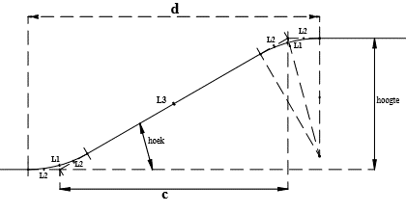
Buiggereedschap
Straal | 50 | mm
klemlengte | 100 | mm

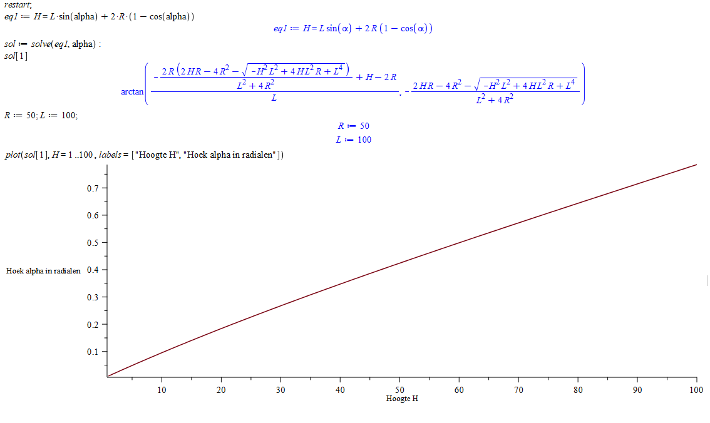
Buighoek is bekend
Hoek | 15 | graden
sin | 0.2588190451
cos | 0.96592582629
Resultaat
Hoogte verzet | 29.289321881 | mm

Hoogte is bekend
Hoogte verzet | 30 | mm
Resultaat
Hoek | ???????????? | graden

